様式１ 参加申込書
質問書は様式２では？
意見書は様式３では・
様式１の参加申込書は？
様式１

柏市あけぼの山周辺地域における民間活力の導入に向けた マーケットサウンディング調査 現地説明会等参加申込書

「柏市あけぼの山周辺地域における民間活力の導入に向けたマーケットサウンディング調査」の現地説明会に参加を希望する場合はご提出ください。

会社名
所在地
担当者所属・役職 | 参加者１ | 参加者２
担当者氏名 | 参加者１ | 参加者２
電話番号
ＦＡＸ
メールアドレス
オンライン参加希望 | 特段の事情がある場合に可能とします。 希望される場合は、下欄に理由等の記載お願いします。

説明会の当日は、「参加企業リスト」の配布を予定しています。「参加企業リスト」への社名の掲載をご承諾いただける場合には、以下にチェックをお願いします。 なお、「参加企業リスト」は承諾いただいた企業に対して、受付時に配布します。

◆説明会への参加は１社２名までとします。
◆電子メールで提出してください。

様式２ サウンディング希望日一覧
質問書は様式２では？
意見書は様式３では・
様式１の参加申込書は？
様式２

柏市あけぼの山周辺地域における民間活力の導入に向けた マーケットサウンディング調査 サウンディング希望日一覧

「柏市あけぼの山周辺地域における民間活力の導入に向けたマーケットサウンディング調査」のサウンディング（個別ヒアリング）に参加を希望する場合はご提出ください。

■参加者様の情報
会社名
所在地
担当者所属・役職 | 参加者１ |  |  | 参加者２
担当者氏名 | 参加者１ |  |  | 参加者２
電話番号
ＦＡＸ
メールアドレス

■サウンディング希望日（出席が可能な日時に〇を記載してください）
 | 10時～11時 | 11時～12時 | 13時～14時 | 14時～15時 | 15時～16時 | 16時～17時
2022年11月14日（月）
2022年11月15日（火）
2022年11月16日（水）
2022年11月17日（木）
2022年11月18日（金）

◆説明会への参加は１社２名までとします。
◆電子メールで提出してください。

様式３ サウンディング調査意見書
様式３
 | 柏市あけぼの山周辺地域における民間活力の導入に向けた マーケットサウンディング調査 サウンディング調査意見書

 | 事業所名
 | 事業所住所
 | 回答者 | 氏 名
 |  | 所属・役職
 |  | 連絡先

【本事業における公募対象公園施設・特定公園施設の提案可能性について】

問１ | あけぼの山周辺地域の立地環境、規模等も踏まえ、公園利用者の利便性を向上させ、民間が収益を上げられる事業の展開の可能性についてご意見をお聞かせください。
 | １．可能性は高い ２．事業展開は厳しい ３．条件による
 | 「２．事業展開は厳しい」場合の理由 又は 「３．条件による」場合の条件

問２ | 公募対象公園施設として、市では下記の必須提案A・Bを条件とすることを検討しています。問１も踏まえ、貴社での事業の展開の可能性について、お考えをお聞かせください。
 | 必須提案 A |  | ガーデンセンターの設置管理
 | 事業提案の 可能性 |  | １．可能性は高い ２．事業展開は厳しい ３．条件による
 | 「２．事業展開は厳しい」場合の理由又は「３．条件による」場合の条件
 |  |  | 「１．可能性は高い」、「３．条件による」と回答した場合は、具体的な事業の内容について、お考えをお聞かせください。
 | 事業内容
 | 利用者層（ターゲット）
 | 想定面積 （建築面積・ 敷地面積）

 | 必須提案 B |  | 資料館などの「飲食・物販」機能[管理]の充実
 | 事業提案の 可能性 |  | １．可能性は高い ２．事業展開は厳しい ３．条件による
 | 「２．事業展開は厳しい」場合の理由又は「３．条件による」場合の条件
 |  |  | 「１．可能性は高い」、「３．条件による」と回答した場合は、具体的な事業の内容について、お考えをお聞かせください。
 | 事業内容
 | 利用者層（ターゲット）
 | 想定面積 （建築面積・ 敷地面積）

問３ | そのほか、任意提案として、以下の公募対象公園施設の提案を期待しています。 貴社での事業の展開の可能性についてお考えをお聞かせください。
 | 施設名 |  | 事業展開の可能性 | 「２．事業展開は厳しい」場合の理由 又は 「３．条件による」場合の条件
 | アスレチック遊具等の設置提案 |  | １．可能性は高い ２．事業展開は厳しい ３．条件による
 | 加工実習館の再整備による活用提案 |  | １．可能性は高い ２．事業展開は厳しい ３．条件による
 | 温室の再整備・運営 |  | １．可能性は高い ２．事業展開は厳しい ３．条件による
 | あけぼのビーチパークのリニューアル・運営 |  | １．可能性は高い ２．事業展開は厳しい ３．条件による

問４ | その他、貴社において、公募対象公園施設として提案したい施設はございますか。 →「１．ある」と回答した方は、問５以降からお答えください。 →「２．ない」と回答した方は、問６以降からお答えください。
 | １．ある ２．ない

問５ | 問４において「１．ある」と回答した方にお伺いします。 公募対象公園施設として提案したい事業の業種・業態・利用者層・エリア・想定面積について、お考えをお聞かせください。
 | 公募対象公園施設として提案したい事業①
 | 業種・業態
 | 利用者層（ターゲット）
 | 想定エリア （配置を想定するエリアを、〇で囲んでください） |  | 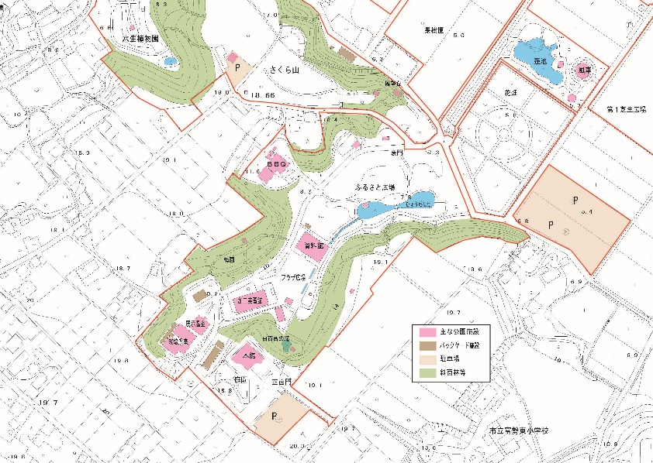
 | 想定面積 （建築面積・ 敷地面積）
 | 公募対象公園施設として提案したい事業②
 | 業種・業態
 | 利用者層（ターゲット）
 | 想定エリア （配置を想定するエリアを、〇で囲んでください） |  | 配置図
 | 想定面積 （建築面積・ 敷地面積）
 | ※公募対象公園施設としてその他提案したい事業がその他ある場合は、適宜、行を追加ください。

問６ | 本事業では、公募対象公園施設と合わせて、老朽化した公園施設を特定公園施設として一体的に改修・再整備していただくことを考えています。（詳細は、「事業の概要」P9を参照ください） 貴社での１割負担を前提とし、対応可能性及び整備内容について、ご意見をお聞かせください。
 | 特定公園施設 |  | 対応の可能性 | 「１．対応可能」の場合の整備内容 「２．対応は難しい」場合の理由 「３．条件による」場合の条件
 | 資料館機能拡充等に伴う改修 （図内⑨） |  | １．対応可能 ２．対応は難しい ３．条件による
 | 園路改修 （図内⑥） |  | １．対応可能 ２．対応は難しい ３．条件による
 | バリアフリー園路の整備 （図内⑦） |  | １．対応可能 ２．対応は難しい ３．条件による
 | 駐車場再整備 （図内⑧） |  | １．対応可能 ２．対応は難しい ３．条件による
 | エリア形成に向けた改修 （図内⑩） |  | １．対応可能 ２．対応は難しい ３．条件による
 | 倉庫整備 （図内⑪） |  | １．対応可能 ２．対応は難しい ３．条件による
 | トイレ再整備 ３か所 （図内⑫） |  | １．対応可能 ２．対応は難しい ３．条件による

問７ | その他、提案できる特定公園施設がある場合は、整備目的や整備内容についてお考えをお聞かせください。
 | 提案できる特定公園施設の整備内容等①
 | 整備したい特定公園施設の名称
 | 想定エリア （配置を想定するエリアを、〇で囲んでください） |  | 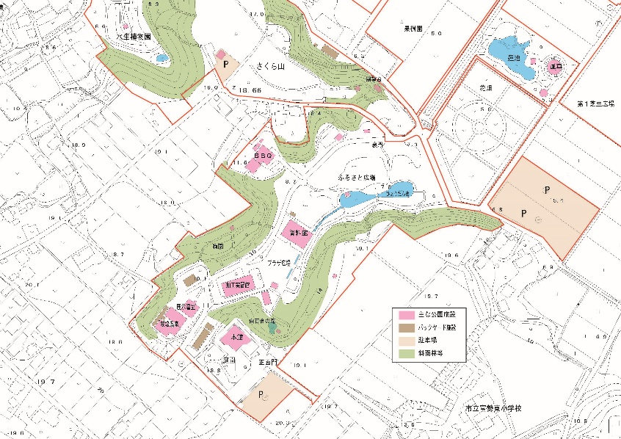 配置図
 | 整備目的
 | 整備内容
 | 提案できる特定公園施設の整備内容②
 | 整備したい特定公園施設の名称
 | 想定エリア （配置を想定するエリアを、〇で囲んでください） |  | 配置図
 | 整備目的
 | 整備内容
 | ※特定公園施設としてその他提案したい事業がその他ある場合は、適宜、行を追加ください。

問８ | 貴社の公募対象公園施設の事業が成立するための公園等の改善点や、市に求める条件や役割分担等がありましたら、ご意見をお聞かせください。 例）駐車場等の拡充、インフラで要望する条件 など

【公園全体の管理（指定管理者制度）との一括発注について】

問９ | 本事業では、「公募設置管理制度（Park-PFI）」による公募対象公園施設としてガーデンセンターの設置管理、資料館の管理をいただくほか、「指定管理者制度」により、公園全体も管理運営いただくことを想定しています。このような条件について、貴社での対応は可能でしょうか。
 | １．自社で対応可能 ２他社との連携により対応可能 ３．対応は難しい
 | 「３．対応は難しい」場合の理由を併せてお答えください。

問10 | 本事業では、市のほか、周辺の農地を管理する営農組合、本公園にて花きの試験を行っているトライアルガーデン事業者との連携を期待しています。業務対応上の課題や、懸念事項等がございましたら、ご意見をお聞かせください。

問11 | 本事業では、花をテーマにした公園魅力向上のため、指定管理者による花のデザイン監修・トータルマネジメント業務の実施を期待しています。この業務実施にあたって、指定管理者側での専門家（ヘッドガードナー）の雇用・活用は想定されますでしょうか。実現性も併せて、お聞かせください。

問12 | その他、管理運営において、対応が難しい業務や懸念される事項がございましたら、ご意見をお聞かせください。 例）天然芝の管理 など

問13 | 利用料金・自主事業等による収入が当初の想定より超過する場合には、一定の利率を乗じた金額を、公園の管理運営への還元又は市に納付していただくことを検討しております。 貴社としては、どちらの方法が望ましいと考えますか。理由も併せてお答えください。
 | １．公園の管理運営に還元したい ２．市に納付したい ３．その他
 | 上記を選んだ理由を併せてお答えください。

問14 | 上記の利率について、顧客満足度や収益等の目標の達成状況に応じて、インセンティブを提供することを検討しています。この場合に、採用したい指標はございますでしょうか。
 | １．ある ２．わからない
 | 上記を選んだ理由を併せてお答えください。

【事業期間】

問15 | 本事業の事業期間について、希望する事業期間をお聞かせください。
 |  |  |  |  | 年
 | 上記の理由を併せてお答えください。また、本事業への参画にあたって、事業期間に関するお考えや条件等がありましたらお示しください。

【本事業への参加意向】

問16 | 本事業への参加意向はございますでしょうか。
 | １．ぜひ参加したい ２．参加を検討したい ３．参加しない
 | 「３．参加しない」場合の理由を併せてお答えください。

問17 | 問15で「１．ぜひ参加したい」、「２．参加を検討したい」と回答した方に伺います。 本事業への参加にあたって、どのような立場での参加を検討しますでしょうか。
 | １．代表企業として参加 ２．構成企業として参加 ３．委託・下請けとして参加

問18 | 参画意欲を高めるうえで、事業実施にあたって事前に市において検討・決定すべき内容等がございましたら、ご意見をお聞かせください。

問19 | その他、留意事項について意見・質問等がありましたらお聞かせください

 | 貴重なご意見をいただき、誠にありがとうございました。
 | 本回答を参考としつつ、個別ヒアリングを実施させていただきます。
 | なお、事業者にて具体の提案内容などがあれば、追加資料等をご提供いただけますと幸いです。
 | 個別ヒアリングの日程調整がつきましたら、再度ご連絡させていただきます。

